Panduan
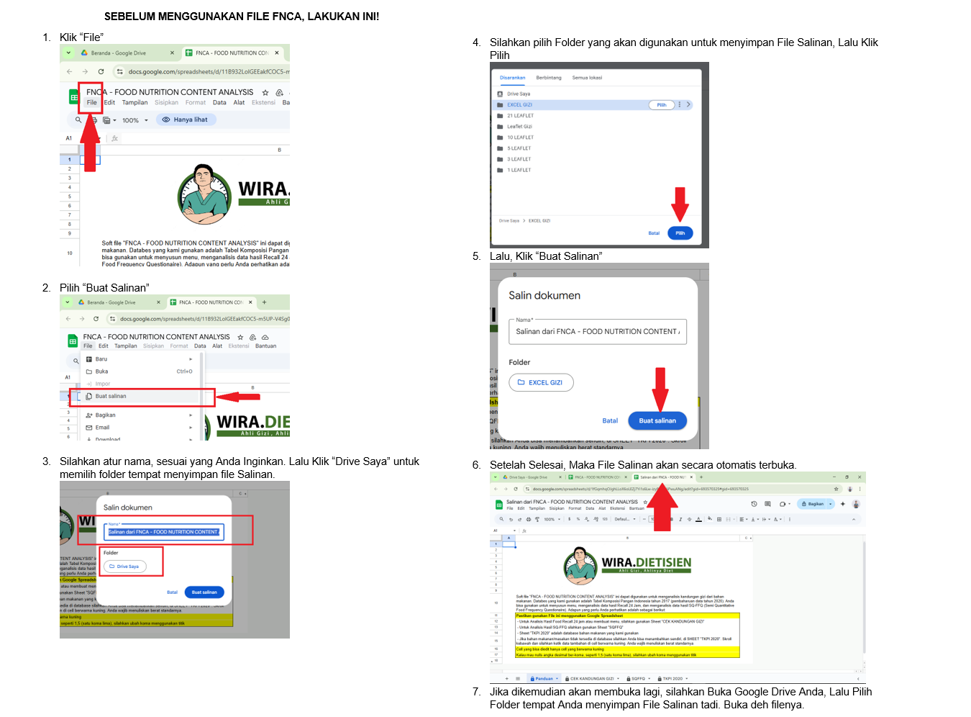

 | PASTIKAN SPREADHEET (DI CHROME) ANDA, SUDAH SIGN IN YAA BIAR "BUAT SALINAN" MUNCUL

 | Soft file "FNCA - FOOD NUTRITION CONTENT ANALYSIS" ini dapat digunakan untuk menganalisis kandungan gizi dari bahan makanan. Databes yang kami gunakan adalah Tabel Komposisi Pangan Indonesia tahun 2017 (pembaharuan data tahun 2020). Anda bisa gunakan untuk menyusun menu, menganalisis data hasil Recall 24 Jam, dan menganalisis data hasil SQ-FFQ (Semi Quantitative Food Frequency Questionaire). Adapun yang perlu Anda perhatikan adalah sebagai berikut:
 | Pastikan gunakan File ini menggunakan Google Spreadsheet
 | - Untuk Analisis Hasil Food Recall 24 jam atau membuat menu, silahkan gunakan Sheet "CEK KANDUNGAN GIZI"
 | - Jika Anda ingin tahu "FOOD COST" di Sheet CEK KANDUNGAN GIZI, PASTIKAN KOLOM HARGA DI SHEET TKPI 2020 pada setiap bahan yang Anda gunakan sudah Anda isi.
 | - Untuk Analisis Hasil SQ-FFQ silahkan gunakan Sheet "SQFFQ"
 | - Sheet "TKPI 2020" adalah database bahan makanan yang kami gunakan
 | - Jika bahan makanan/masakan tidak tersedia di database silahkan Anda bisa menambahkan sendiri, di SHEET "TKPI 2020". Skroll kebawah dan silahkan ketik data tambahan di cell berwarna kuning. Anda wajib menuliskan berat standarnya.
 | Cell yang bisa diedit hanya cell yang berwarna kuning
 | Kalau mau nulis angka desimal ber-koma, seperti 1,5 (satu koma lima), silahkan ubah koma menggunakan titik

